Cilindro
 |  |  | Real | Tolerância
 |  |  | 20 | -0,0 | +0,02

 | Equipamento | A | B | C | D | E | Máximo | Mínimo | 27 | equipamentos
IJ-135 | * | 20.12 | 20.14 | 20.2 | 20.25 | 20.25 | 20.25 | 20.12
IJ-151 | ** | 20.01 | 20.02 | 20.03 | 20.03 | 20.03 | 20.03 | 20.01
IJ-152 | *** | 20.01 | 20.03 | 20.03 | 20.04 | 20.05 | 20.05 | 20.01 | Pontos medidos | 140
 | IJ-044 | 20.05 | 20.05 | 20.05 | 20.05 | 20.05 | 20.05 | 20.05 | "OK" | 36 | Súbito + micrômetro
 | IJ-046 | 20.06 | 20.07 | 20.1 | 20.11 | 20.15 | 20.15 | 20.06 | Não OK | 104
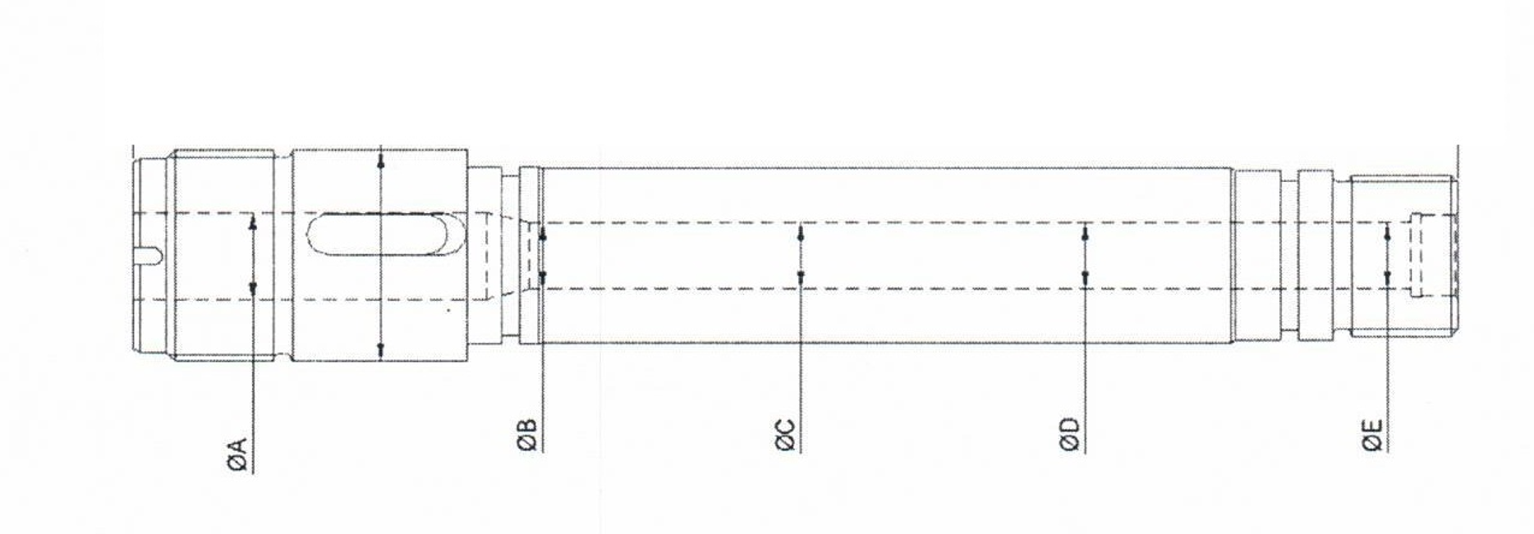
 | IJ-117 | 20.05 | 20.03 | 20.03 | 20.03 | 20.03 | 20.05 | 20.03
 | IJ-118 | 20.02 | 20.06 | 20.07 | 20.12 | 20.17 | 20.17 | 20.02
 | IJ-119 | 20.04 | 20.07 | 20.13 | 20.16 | 20.25 | 20.25 | 20.04
 | IJ-120 | 20.04 | 20.04 | 20.05 | 20.06 | 20.07 | 20.07 | 20.04
 | IJ-121 | 20.04 | 20 | 20.01 | 20.01 | 20.01 | 20.04 | 20
 | IJ-122 | 20.02 | 20.12 | 20.14 | 20.14 | 20.15 | 20.15 | 20.02
 | IJ-123 | 20.02 | 20.03 | 20.02 | 20.04 | 20.05 | 20.05 | 20.02
 | IJ-124 | 20.04 | 20.04 | 20.04 | 20.04 | 20.05 | 20.05 | 20.04
 | IJ-125 | - | - | - | - | - | - | -
 | IJ-129 | 20.04 | 20.05 | 20.05 | 20.05 | 20.06 | 20.06 | 20.04
 | IJ-130 | 20.04 | 20.05 | 20.06 | 20.06 | 20.08 | 20.08 | 20.04
 | IJ-131 | 20.04 | 20.01 | 20.02 | 20.03 | 20.04 | 20.04 | 20.01
 | IJ-132 | 20.05 | 20.03 | 20.02 | 20.02 | 20.02 | 20.05 | 20.02
 | IJ-133 | 20.03 | 20.01 | 20 | 20 | 20.01 | 20.03 | 20
 | IJ-134 | 20.05 | 20.06 | 20.12 | 20.14 | 20.15 | 20.15 | 20.05
 | IJ-136 | 20.02 | 20.03 | 20.04 | 20.04 | 20.05 | 20.05 | 20.02
 | IJ-137 | 20.04 | 20.22 | 20.3 | 20.35 | 20.39 | 20.39 | 20.04
 | IJ-138 | 20.04 | 20.01 | 20.01 | 20.01 | 20.02 | 20.04 | 20.01
 | IJ-139 | 20.02 | 20.05 | 20.05 | 20.05 | 20.07 | 20.07 | 20.02
 | IJ-155 INF | 20.04 | 20 | 20.03 | 20.32 | 20.44 | 20.44 | 20
 | IJ-155 SUP | 20.24 | 20.24 | 20.34 | 20.4 | 20.47 | 20.47 | 20.24
 | IJ-156 | 20.02 | 20.03 | 20.03 | 20.03 | 20.03 | 20.03 | 20.02
 | IJ-164 | 20.03 | 20.01 | 20.02 | 20.02 | 20.02 | 20.03 | 20.01

